Лист1
 | Садовый центр "Скуратово" |  |  |  |  | 01.10.2025 г.
 | Калужская область, Жуковский район, д. Скуратово 12а
 | www.prosad24.ru +7(903)273-24-15

№ п/п | Название | Контейнер, литры | Остаток | Размер, см | Цена, рублей | Фото
1 | Сирень венгерская (VI, аром., бледно-лиловая, 450) | С15 | 2 | 80-100 | 2000
2 | Сирень венгерская (VI, аром., бледно-лиловая, 450) | С10 | 7 | 60-80 | 1500 | 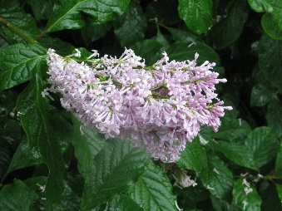
3 | Сирень обыкновенная Красавица Москвы белые, крупные, махровые, V, 400) | С5 | 2 | 50-70 | 1200

